영업관리
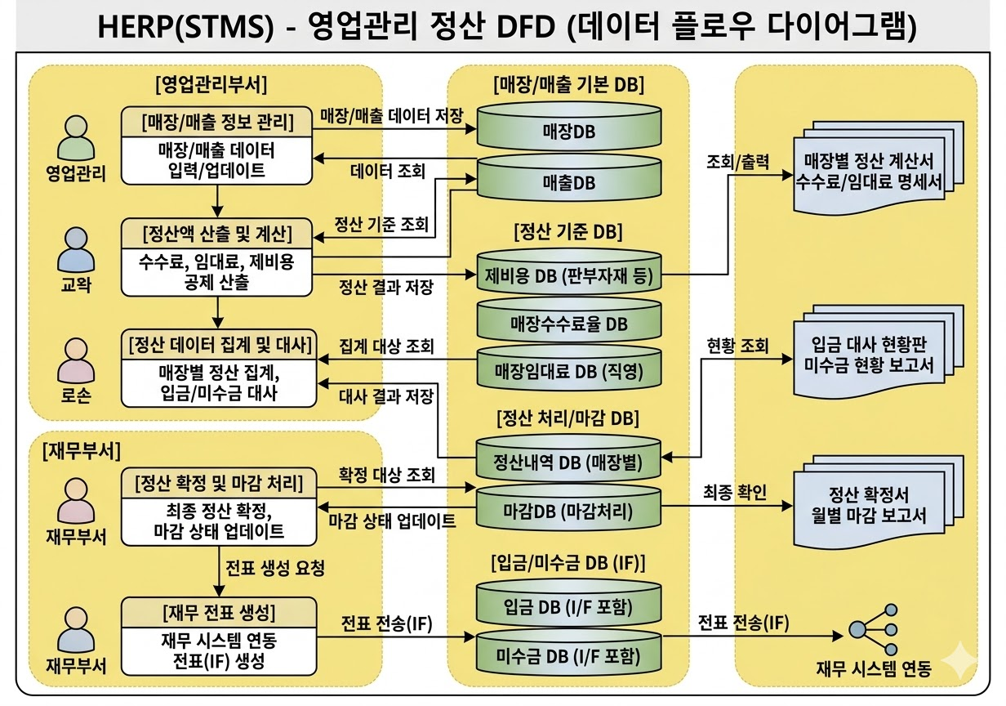
■ | 매장 형태 및 정산
 | 대분류 | 중분류 (계약/정산 방식) | 소분류 (유통채널) | 1STEP 정산 (수수료 공제) | 2STEP 정산 (중간관리/위탁/판매 수수료) | 물품 대금 정산 (공급가액) | 제반 비용 공제 (쇼핑백 등의 부자재, 수선비, 임대료 등) | FONE 관련 화면
 | 직영점 | 직영 | 백화점 / 대형마트 / 아울렛 | ○ (입점수수료 마진 공제) | ❌ | ❌ | ○ (본사 비용 처리)
 | 직영점 | 직영 | 가두점 | ❌ | ❌ | ❌ | ○ (본사 비용 처리 - 임대료 포함)
 | 대리점 | 중간관리 (위탁) | 백화점 / 대형마트 / 아울렛 | ○ (입점수수료 마진 공제) | ○ (중간관리수수료) | ❌ | ○
 |  | 위탁 | 가두점 | ❌ | ○ (판매수수료) | ❌ | ○
 |  | 사입 | 가두점 | ❌ | ❌ | ○ (출고가액 기준) | ○ (공급가액 대금과 합산)
 | 온라인 | 자사몰 / 제휴몰(오픈마켓) | 네이버, 지마켓 등 | ○ (플랫폼/PG 수수료 공제) | ❌ (입점업체 수수료??) | ❌ | ○ (택배비/반품비 등)
 | 미수금 및 입금 대사

 | 회계전표 생성

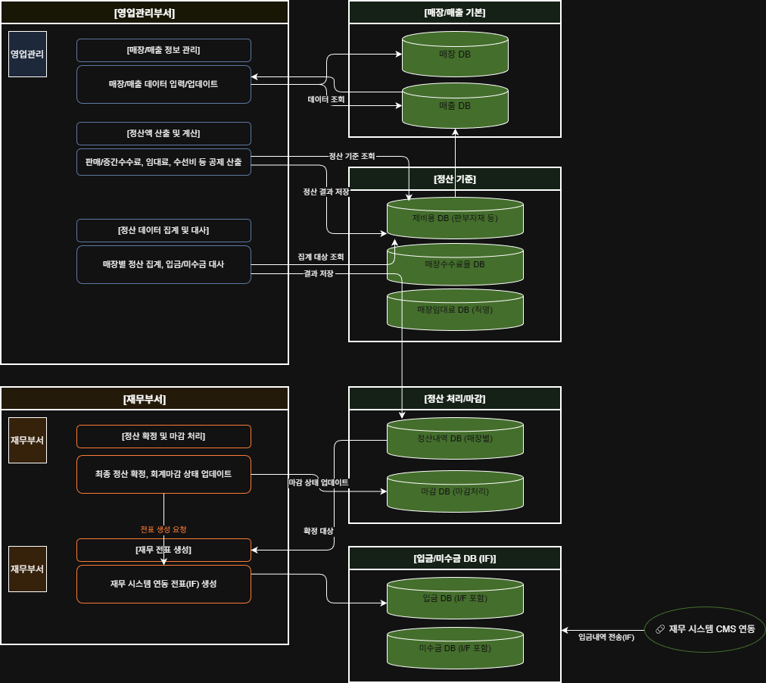
 | 구분 | 기본 정보 | 매장/수수료 기준 정산액 산출 | 정산 DATA 집계 > 입금 및 미지급금 대사 | 정산확정 > 입금 및 미지금급 대사 확정 | 전표생성 > 재무영역
 | 영업관리 | 매장DB
 |  | 매출DB | 제비용 DB (판부자재 등) | 정산내역 DB (매장별) | 마감DB (마감처리)
 |  |  | 매장수수료율 DB | 입금 DB I/F |  | 입금 DB Souce
 |  |  | 매장임대료 DB (직영) | 미수금 DB I/F |  | 미수금 DB Source

